Мебель изготовление
 | При рассмотрении предложений допускается оценка аналогичных вариантов при условии соответствия техническим и качественным требованиям Банка.
Код | Фото | Размеры | Цвета | Количество | Код на сайте | Примеры
F-01 |  | 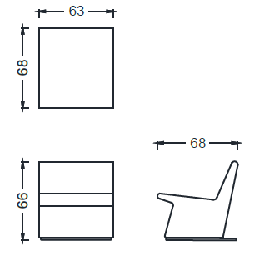 | 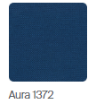 | 16 | BRK1101 - PAY SINGLE | https://www.zivella.com/en/pay-lounge-systems/
F-02 |  |  |  | 16 | BRK1101 - PAY SINGLE | https://www.zivella.com/en/pay-lounge-systems/
F-03 | 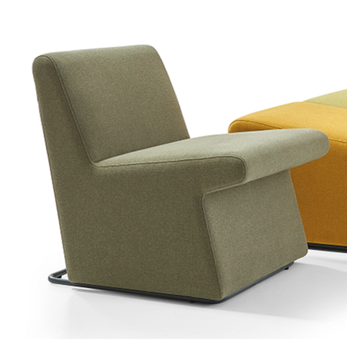 |  | 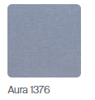 | 15 | BRK1101 - PAY SINGLE | https://www.zivella.com/en/pay-lounge-systems/
F-04 |  | 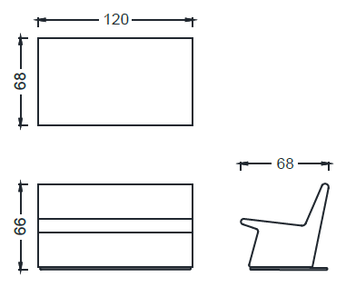 | 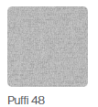 | 6 | BRK1102 - PAY DOUBLE | https://www.zivella.com/en/pay-lounge-systems/
F-05 | 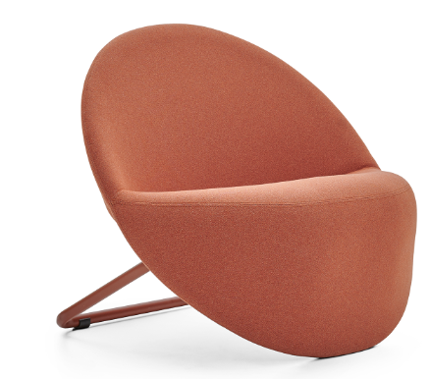 | 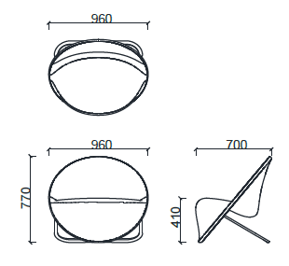 |  | 10 | BRK2850 - ROUNDED | https://www.zivella.com/en/rounded-armchairs-sofas/
F-06 | 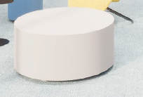 |  |  | 2
F-07 |  |  |  | 5
F-08 |  |  |  | 7
F-09 | 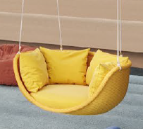 |  |  | 10
F-10 | 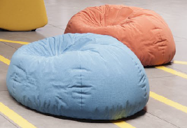 |  |  | 20
F-11 | 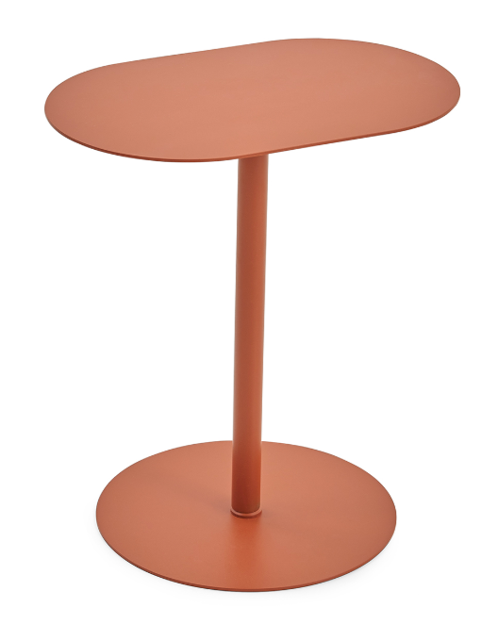 | 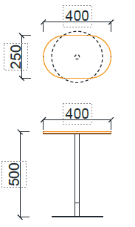 | 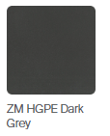 | 22 | SGT4025 - GITO ELLIPTICAL COFFEE TABLE SGS4025 - GITO-M ELLIPTICAL COFFEE TABLE (40x25) | https://www.zivella.com/en/gito-s-coffee-tables/
F-13 | 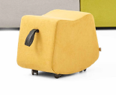 | 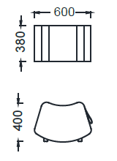 | 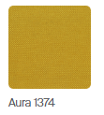 | 6 | BRK1400 - BARI POUF | https://www.zivella.com/en/bari-bench-lounge-systems/
F-13 | 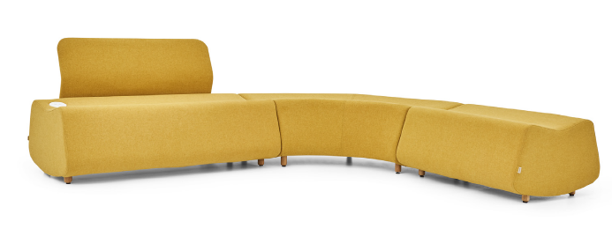 | 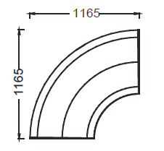 |  | 1 | BRK1404 - BARI CURVED BENCH | https://www.zivella.com/en/bari-bench-lounge-systems/
F-13 |  | 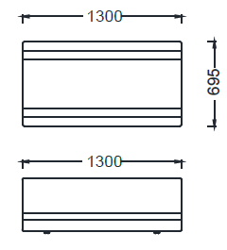 |  | 1 | BRK1402 - BARI BENCH 130cm | https://www.zivella.com/en/bari-bench-lounge-systems/
F-13 |  |  |  | 1 | BRK1402 - BARI BENCH 130cm | https://www.zivella.com/en/bari-bench-lounge-systems/
F-13 |  |  |  | 1 | BRK1402 - BARI BENCH 130cm | https://www.zivella.com/en/bari-bench-lounge-systems/
F-13 |  | 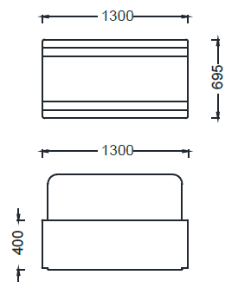 |  | 1 | BRK1405S - BARI BENCH WITH BACK 130cm BRK1402S - BARI BENCH WITH BACK 130cm W/USB | https://www.zivella.com/en/bari-bench-lounge-systems/
F-14 | 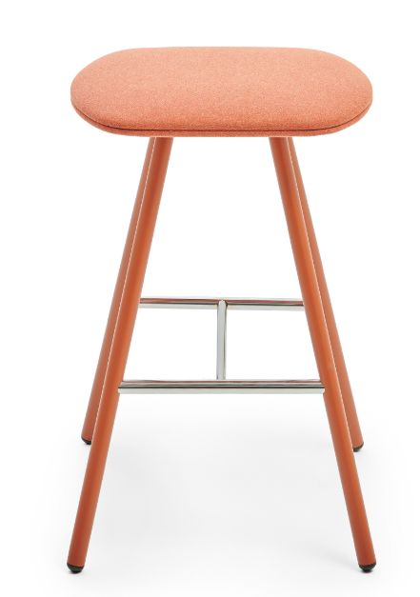 | 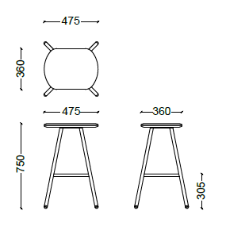 |  | 45 | BRK360 - STOL BAR | https://www.zivella.com/en/stol-pouffes/
F-15 | 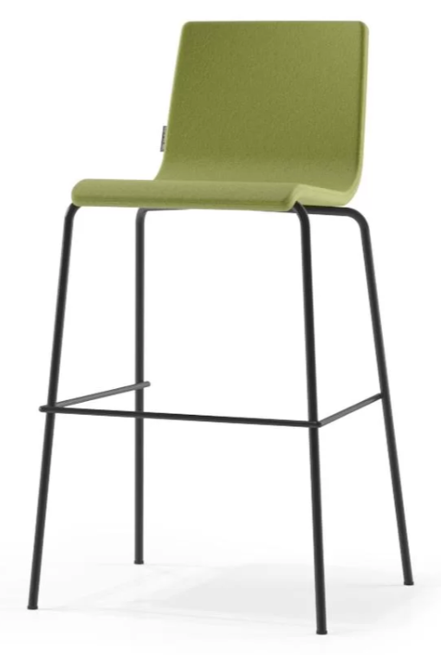 |  | Белые ножки, желтое сиденье | 55 |  | https://www.narbutas.com/products/chairs/high-chairs-and-stools/moon-high/
F-16 | 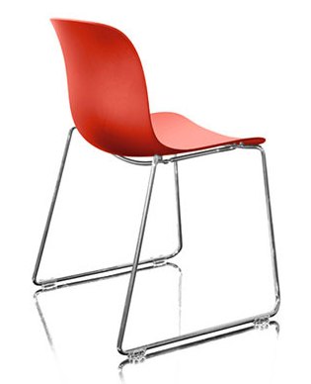 |  | Терракотовое сиденье, серебристые левые | 36 |  | https://flymee.jp/product/32650/
F-17 | 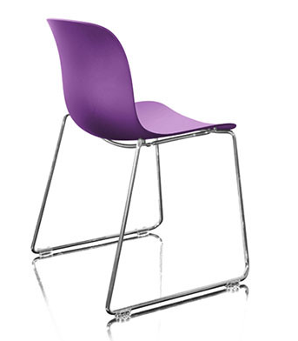 |  | Сиреневое сиденье, серебряные ножки | 62 |  | https://flymee.jp/product/32650/
F-18 | 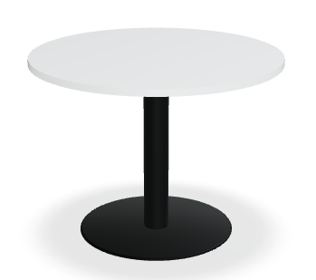 |  | 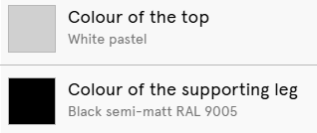 | 13 |  | https://mdd.eu/en/tables/tack-table/
F-19 | 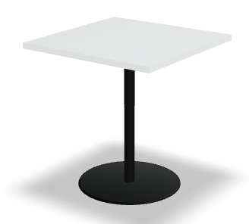 |  |  | 75 |  | https://mdd.eu/en/tables/tack-table/
F-20 | 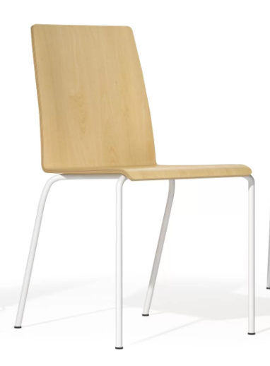 |  | Серебряные ножки, деревянное сиденье | 102 |  | https://www.narbutas.com/products/chairs/visitor-conference-and-dining-chairs/moon-wood/
F-21 |  |  |  | 10
F-22 |  |  |  | 10
F-23 |  |  |  | 44 | BRK360 - STOL BAR | https://www.zivella.com/en/stol-pouffes/
F-24 | 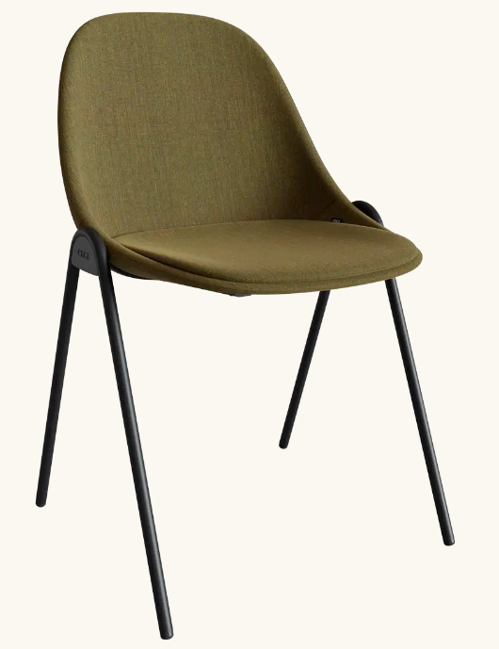 | Ш: 520 Г: 520 В: 810 мм | Черные ножки, сиденье: Цвет неба | 49 |  | https://www.google.com/url?q=https://www.eneadesign.com/en/products/chair-mate-c&sa=D&source=editors&ust=1738328467398489&usg=AOvVaw3TZMWt0B2ZR1y9gt5pGLMQ
F-25 |  | Ш: 520 Г: 520 В: 810 мм | Ножки черные, сиденье: цвет океана | 34 |  | https://www.google.com/url?q=https://www.eneadesign.com/en/products/chair-mate-c&sa=D&source=editors&ust=1738328467398489&usg=AOvVaw3TZMWt0B2ZR1y9gt5pGLMQ
F-26 |  | Ш: 520 Г: 520 В: 810 мм | Ножки черные, сиденье серое | 34 |  | https://www.google.com/url?q=https://www.eneadesign.com/en/products/chair-mate-c&sa=D&source=editors&ust=1738328467398489&usg=AOvVaw3TZMWt0B2ZR1y9gt5pGLMQ
F-27 |  |  |  | 10
F-28 | 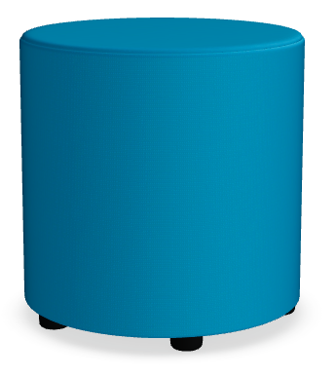 |  |  | 2 |  | https://mdd.eu/en/seating/mix/
F-29 | 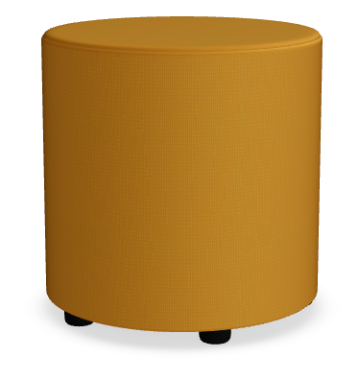 |  |  | 6 |  | https://mdd.eu/en/seating/mix/
F-31 | 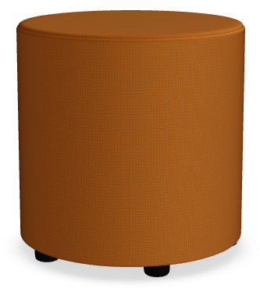 |  |  | 2 |  | https://mdd.eu/en/seating/mix/
F-33 | 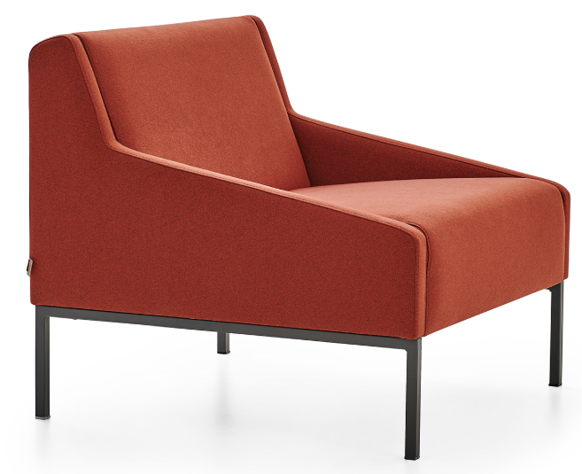 | 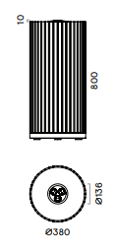 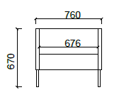 | 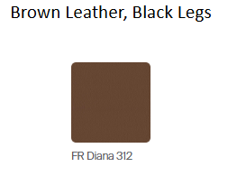 | 4 | BRK1501 - SALT SINGLE
F-34 | 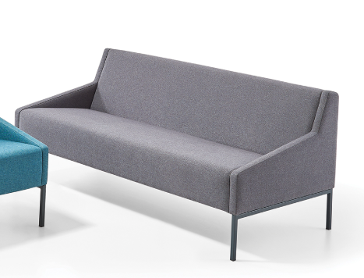 |  |  | 1 | BRK1503 - SALT TRIPLE
F-35 | 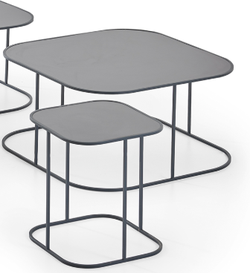 | 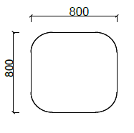 |  | 2 | STN8080 - TİN COFFEE TABLE (80X80) | https://www.zivella.com/en/tin-coffee-tables/
F-36 |  | 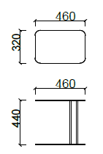 |  | 1 | STN3246 - TİN COFFEE TABLE (32X46) | https://www.zivella.com/en/tin-coffee-tables/
F-37 | 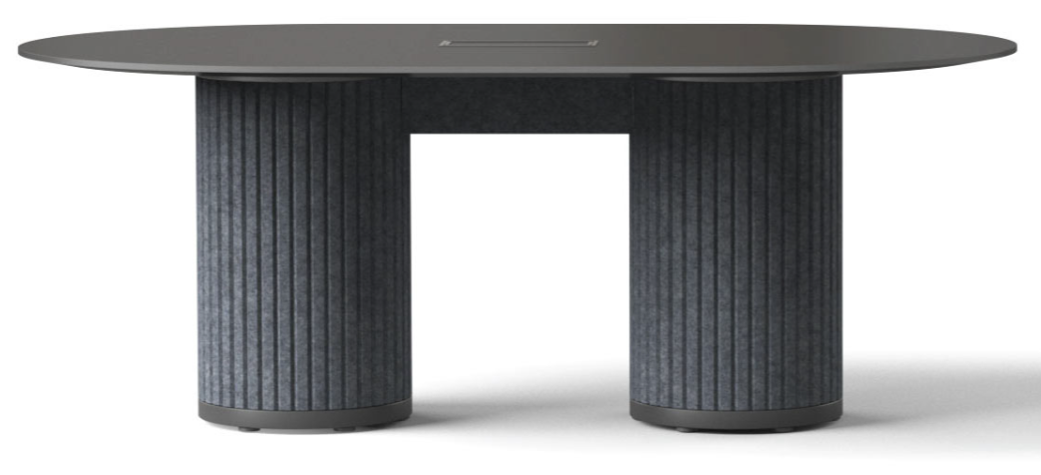 | ширина 2400 | 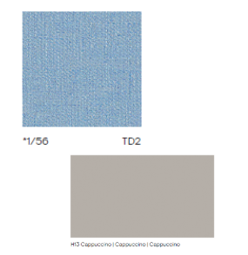 | 9 |  | https://www.narbutas.com/products/desks-tables/conference-meeting/parthos-conference-meeting-table/
F-38 | 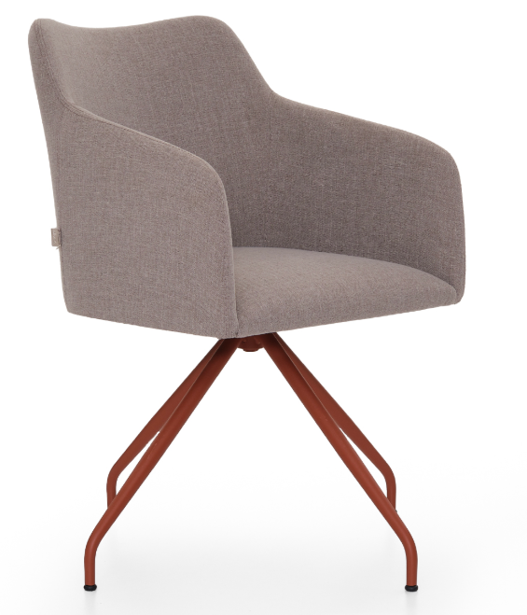 |  | Черная ножка, бежевое сиденье | 4 |  | https://www.zivella.com/en/lia-p-chairs/
F-39 | 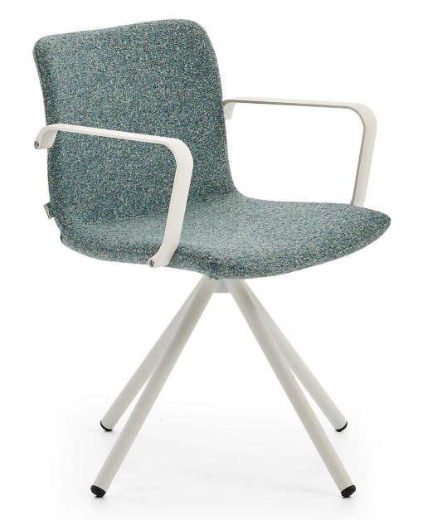 |  |  | 106 |  | https://www.zivella.com/en/best-pyramid-leg-chair/
F-40 |  | ширина 4200 |  | 3 |  | https://www.narbutas.com/products/desks-tables/conference-meeting/parthos-conference-meeting-table/
F-42 | 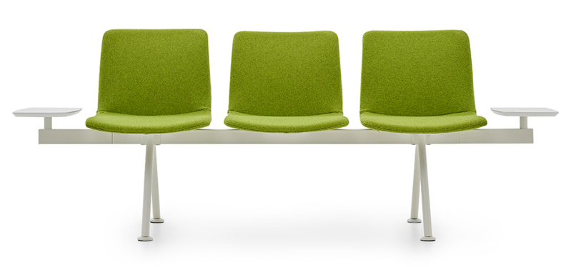 |  | 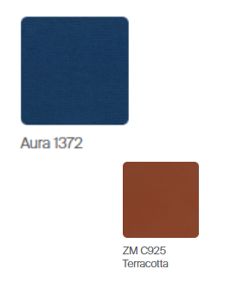 | 5 |  | https://www.zivella.com/en/best-lounge-systems/
F-43 | 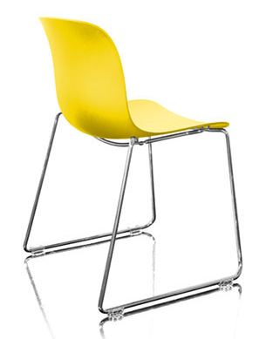 |  | Желтое сиденье, серебряные ножки | 18 |  | https://flymee.jp/product/32650/
F-44 | 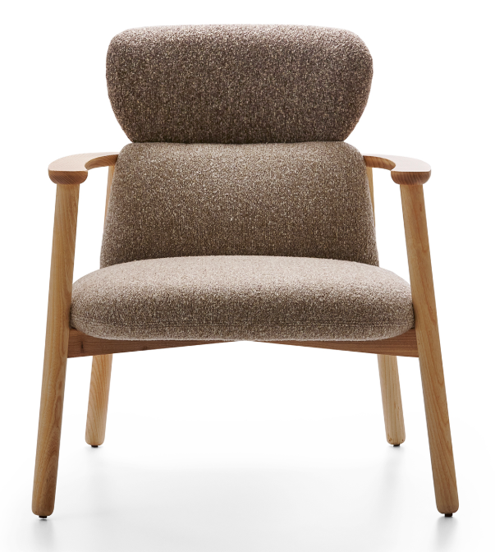 |  |  | 4 |  | https://www.zivella.com/en/well-s-armchairs/
F-45 |  |  | Древесина | 7 |  | https://www.lowes.com/pd/72-in-Brown-Southern-Yellow-Pine-Rectangle-Picnic-Table/3620364
F-46 |  |  | Терракота | 4 | Складные стулья и столовый гарнитур
F-47 |  |  | Синий | 1 | Складные стулья и столовый гарнитур
F-48 |  |  |  | 9 |  | https://www.amazon.ca/Household-Childrens-Hammock-Bedroom-Lounging/dp/B088822GTW
F-49 |  |  |  | 6 |  | https://mdd.eu/en/tables/tack-table/?con=B1-0169_B2-0169_S1-M115_S2-M115_U2-1005_U3-3665&symbol=ST12
F-50 |  |  |  | 10
F-51 |  |  | Белый | 44 |  | https://anzhap.com/products/modern-circular-conference-table-long-table-folding-table?variant=47487204884765
F-52 |  | Черные ножки, синее сиденье |  | 94 |  | https://www.eneadesign.com/en/products/chair-lottus-sledge
F-54 |  | Столы для колл-центра | Черные ножки, ламинированная столешница | 748
F-55 |  | 1200mm x 700mm | Черные ножки, ламинированная столешница, 4 стола | 180

